Hoja1
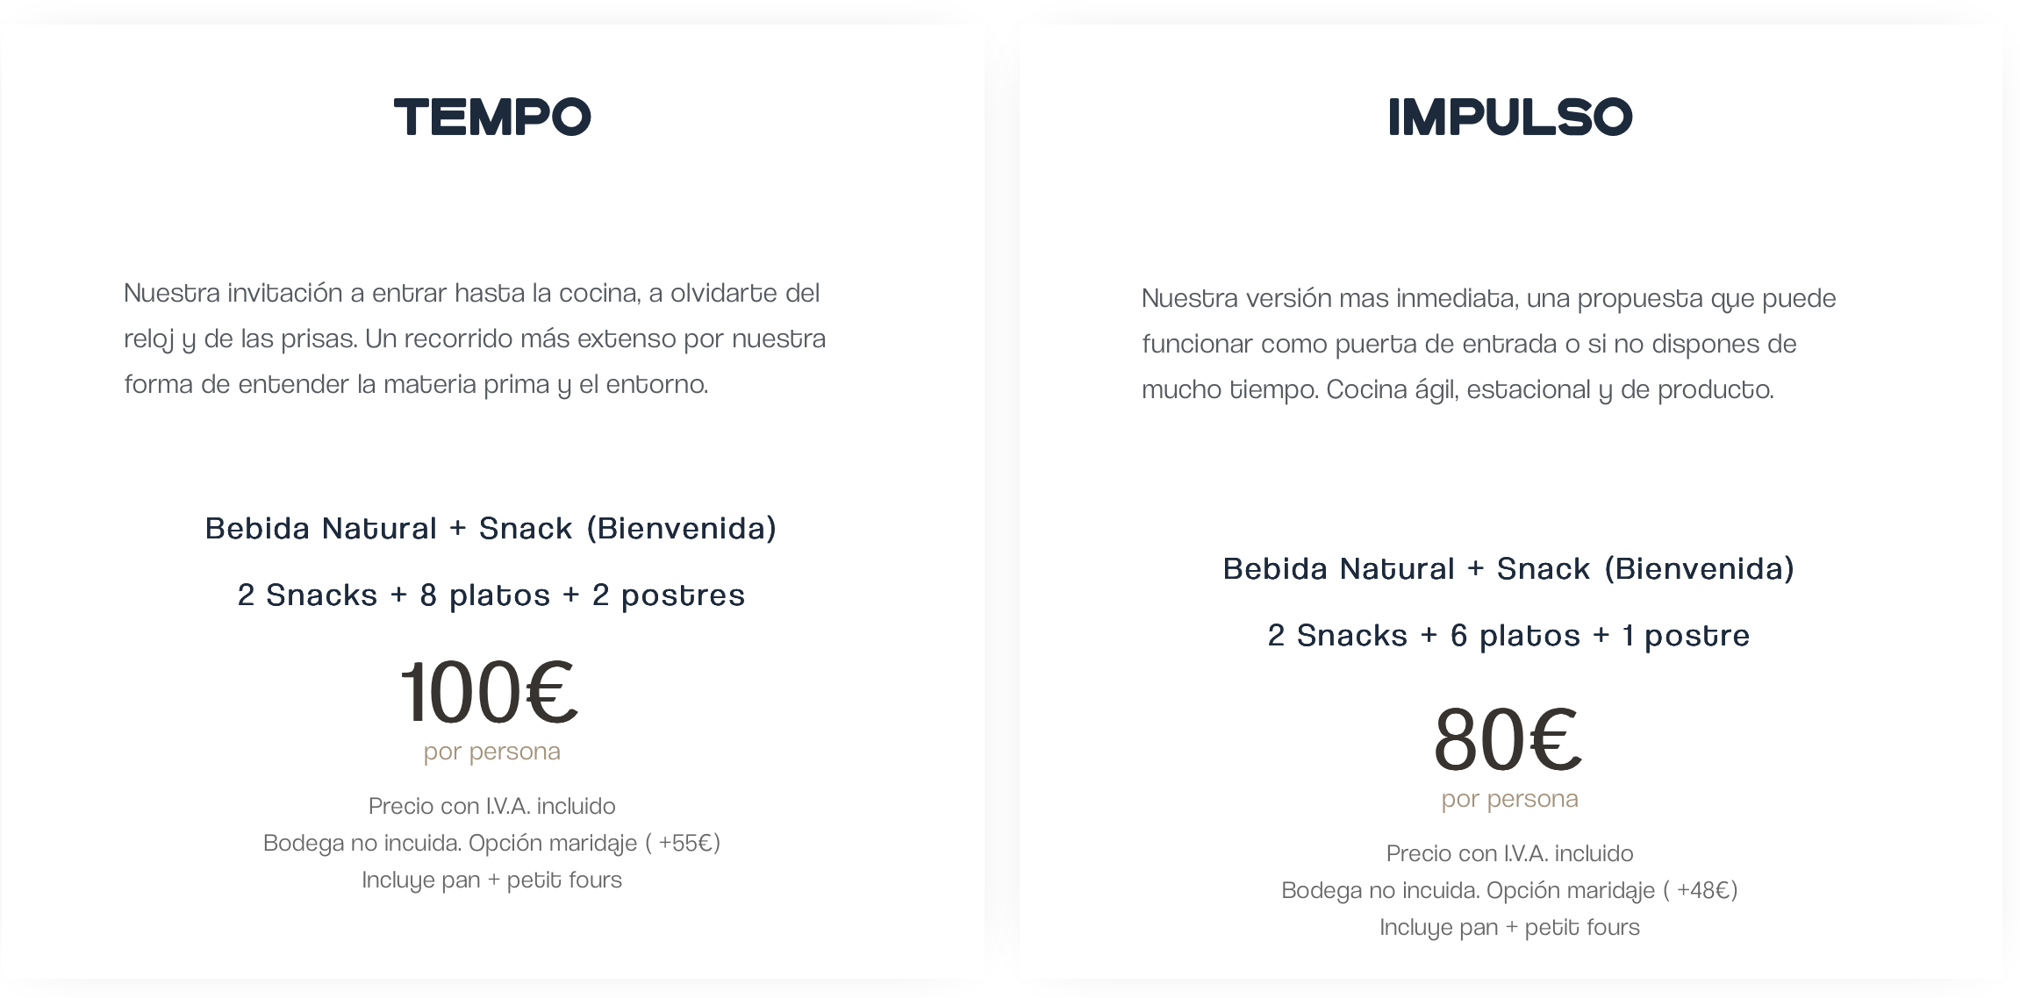

14 bocados (11 del mundo salado + 3 del mundo dulce) | 11 bocados (9 del mundo salado + 2 del mundo dulce)

Propuesta de Armonía con vino: 45€ | Propuesta de Armonía con vino: 45€
Propuesta de Armonía No/Low (de elaboracion propia): 30€ | Propuesta de Armonía No/Low (de elaboracion propia): 30€

